상품제안서
18절/25절/32절 다크브라운 밴드스프링다이어리 | 상품코드: S04993

 |  |  |  |  |  |  | 02-713-8555 | www.synergygift.co.kr
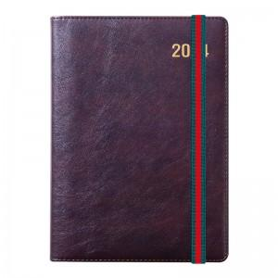 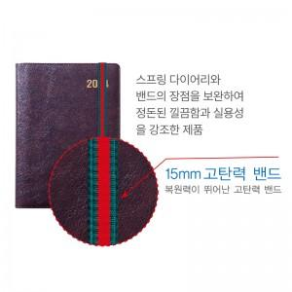 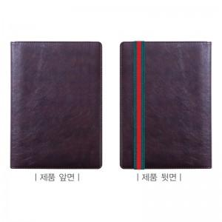

【상세/제작정보】

【인쇄/포장옵션】 | 불박, 금박, 은박 / 비규격미포장

【공급단가】 | 수량 | 100~ | 300~ | 500~ | 1,000~ | 2,000~
*VAT별도 | 32절 | 8,020원 | 7,250원 | 6,930원 | 6,630원 | 6,440원
 | 25절 | 9,370원 | 8,550원 | 8,180원 | 7,830원 | 7,610원
 | 18절 | 10,380원 | 9,520원 | 9,120원 | 8,730원 | 8,490원

【상품 URL】 | https://www.synergygift.co.kr:443/src/goods_detail.php?gdno=14840

